关系图
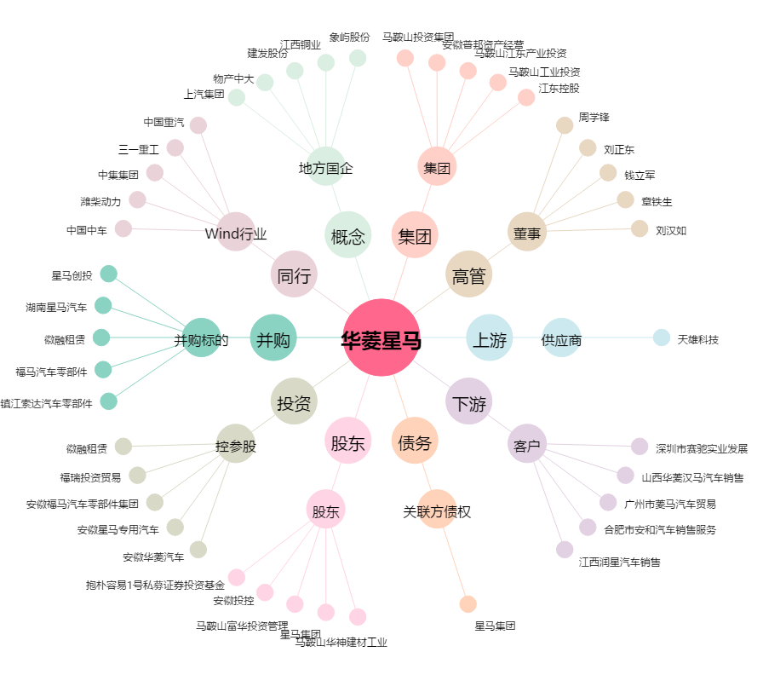
华菱星马[600375.SH] - 关系概览图

